Ресепшн
Ресепшен "IMAGO"
Внимание! При комплектации стойки ресепшен из коллекции "IMAGO" необходимый дополнительный ассортимент мебели может быть подобран из серии "IMAGO"
Цвета: Орех Французский, Ясень шимо, Белый, Мокачино, Клён (кромка Мультиплекс), Клён* (кромка «Клён») |  |  | Москва/Санкт-Петербург |  | Цены в рублях на |  | 2026-01-01
Клен/Металлик, Венге Магия/Металлик*
Изображение | Артикул | Габаритные размеры (мм) | Описание |  | Вес (кг) | Объем (м.куб.) | Цена
Стойка прямая
 | РС-1 | 940х510х1150 | Из ЛДСП т. 22 и 18 мм., кромка ПВХ т.2 мм. на верхнем щите и боковинах, кромка ПВХ т. 0,4 мм. на фронтальной панели. Внутренняя глубина прямого модуля - 379мм. Внимание! Стойка ресепшен комплектуется только столами глубиной 720 мм. Рабочие столы в комплект стойки не входят. |  | 33 | 0.079 | 10,124
 | РС-2 | 1240х510х1150 |  |  | 42 | 0.104 | 11,821
 | РС-3 | 1440х510х1150 |  |  | 53 | 0.119 | 13,023
 | РС-4 | 1640х510х1150 |  |  | 60 | 0.136 | 14,888
Стойка угловая
 | РС-5 | 935х935х1150 | Из ЛДСП т. 22 и 18 мм., кромка ПВХ т.2 мм. Экран - жалюзи (роллеры) пластик, цвет - алюминий. |  | 30 | 0.093 | 39,420
Полка для угловой стойки
 | РС-5.1 | 815х815х22 | Из ЛДСП т. 22 мм., кромка ПВХ 2мм. |  | 8 | 0.028 | 2,265
Полка завершающая для угловой стойки
левая | РС-5.2 L/R | 815х778х22 | Из ЛДСП т. 22 мм., кромка ПВХ 2мм. |  | 8 | 0.028 | 2,265
Компоновки
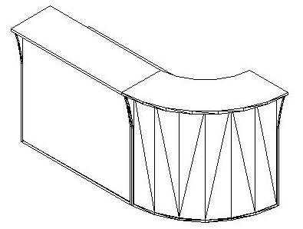 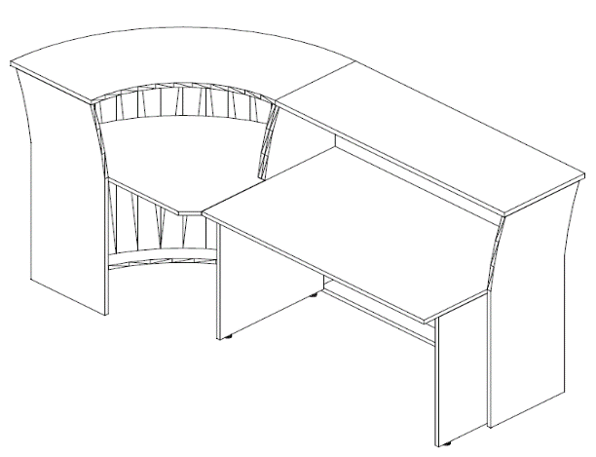 Компоновка №1 |  |  |  | Наименование |  |  | Цена
 |  |  |  | Стойка прямая РС-2 |  |  | 11,821
 |  |  |  | Столписьменный СП-2 |  |  | 5,996
 |  |  |  | Стойка угловая РС-5 |  |  | 39,420
 |  |  |  | Полка завершающая РС-5.2 L |  |  | 2,265
 |  |  |  | Общая сумма: |  |  | 59,502

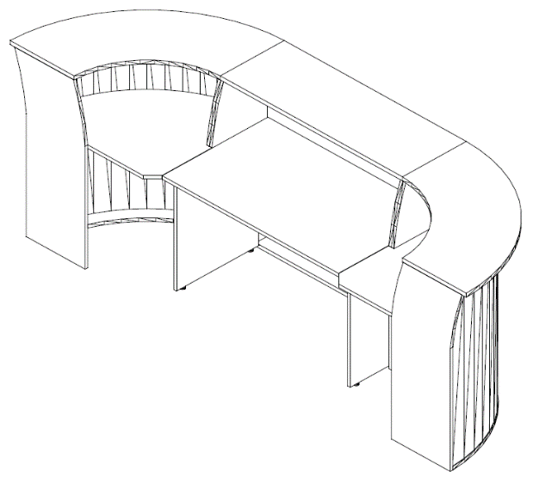 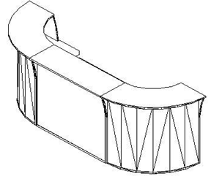 Компоновка №2 |  |  |  | Наименование |  |  | Цена
 |  |  |  | Стойка прямая РС-3 |  |  | 13,023
 |  |  |  | Стол письменный СП-3 |  |  | 6,518
 |  |  |  | Стойка угловая РС-5 |  |  | 78,840
 |  |  |  | Полка завершающая РС-5.2 L/R |  |  | 4,529
 |  |  |  | Общая сумма: |  |  | 102,910

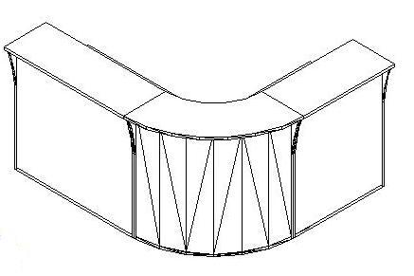 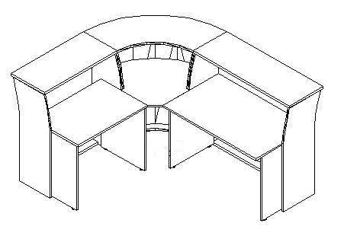 Компоновка №3 |  |  |  | Наименование |  |  | Цена
 |  |  |  | Стойка прямая РС-1 |  |  | 10,124
 |  |  |  | Стол письменный СП-1 |  |  | 5,450
 |  |  |  | Стойка прямая РС-2 |  |  | 11,821
 |  |  |  | Стол письменный СП-2 |  |  | 5,996
 |  |  |  | Стойка угловая РС-5 |  |  | 39,420
 |  |  |  | Полка для угловой стойки РС-5.1 |  |  | 2,265
 |  |  |  | Общая сумма: |  |  | 75,076

*в комбинированных цветовых сочетаниях Венге Магия/Металлик и Клен/Металлик боковины изготовлены в цвете металлик, верхний топ, нижний щит и передняя панель изготовлены в цвете Венге Магия и Клен соответственно. У угловой стойки передняя панель - Металлик, полки Венге Магия и Клен соответственно. На деталях в цвете Венге Магия кромка ПВХ в цвет, на деталях в цвете Металлик и Клен - кромка мультиплекс.

